상품제안서
스카이 로보 듀얼 충전식 손난로 C타입 | 상품코드: S43978

 |  |  |  |  |  |  | 02-713-8555 | www.synergygift.co.kr
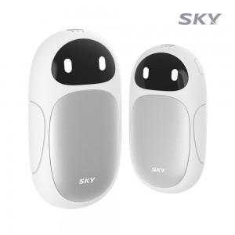 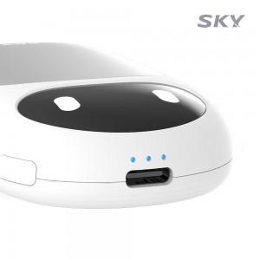 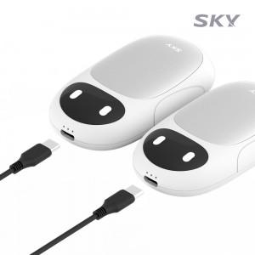

【상세/제작정보】 | <span style="font-size: 14pt;">※ 50개미만 선물포장시 추가 작업비 발생됩니다.</span>

【인쇄/포장옵션】 | 레이저, 풀칼라 / 포장지포장

【공급단가】 | 수량 | 30~ | 50~ | 100~ | 500~ | 1,000~
*VAT별도 | 단가 | 20,079원 | 19,695원 | 18,915원 | 17,750원 | 17,460원

【상품 URL】 | https://www.synergygift.co.kr:443/src/goods_detail.php?gdno=43978

